关系图
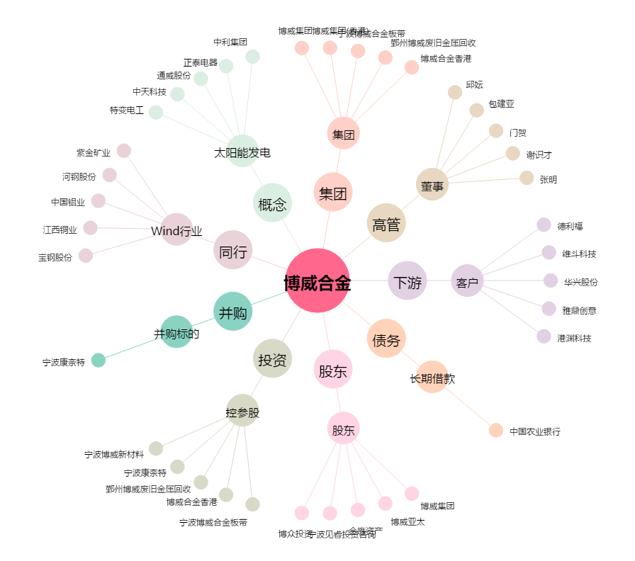
博威合金[601137.SH] - 关系概览图

